怪物技能
名称 | 限定角色 | 类型 | 前摇(秒) | 作用说明
落石 | boss2 | 普通 | 0 | 在玩家区域召唤巨石落下，掉落时间为3秒，造成伤害=基础伤害*350%，范围半径=2米
砸地 | boss2 | 普通 | 2 | 自身攻击地面，对2米半径范围内的玩家造成150%的伤害，有30%几率击晕玩家2秒 | 乱石冲击效果图
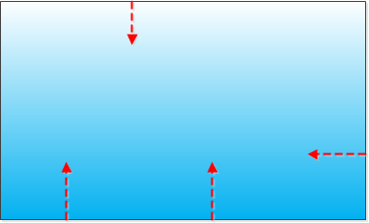
乱石冲击 | boss2 | 大招 | 0 | 从屏幕四面八方滚动巨石，每个石头的伤害=基础伤害*150%，间隔时间为0.5s，持续时间12秒

